Sheet1
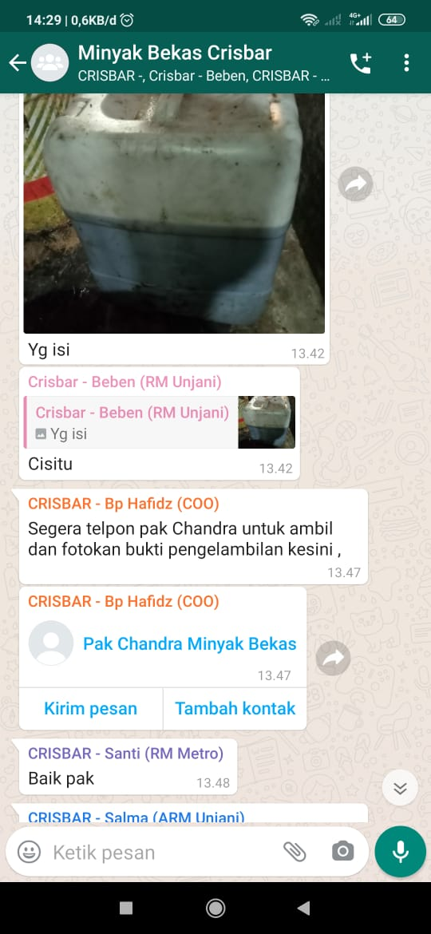
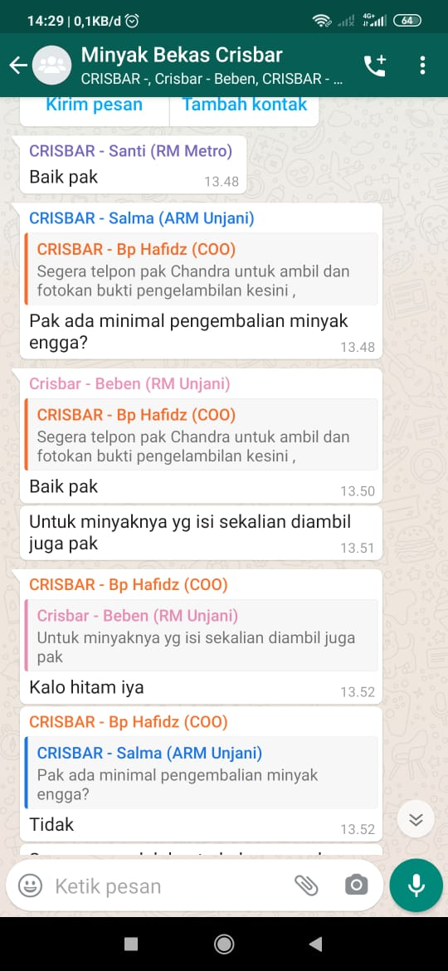
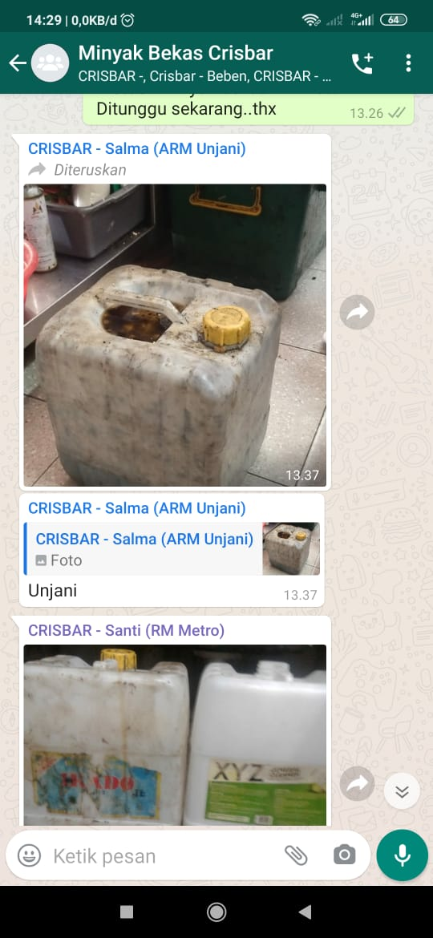
 | Jatinangor | Metro | Sukapura | Sukabirus | Kopo | Unjani | Antapani | Cisitu | Bakti
Jeregen Kosong |  | 4 | 3 | 2 | 0 | 1 |  | 4 | 2
Jerigen Minyak |  | 2 | 1 | 1 | 1 | 0 |  | 1 | 2

